Worksheet
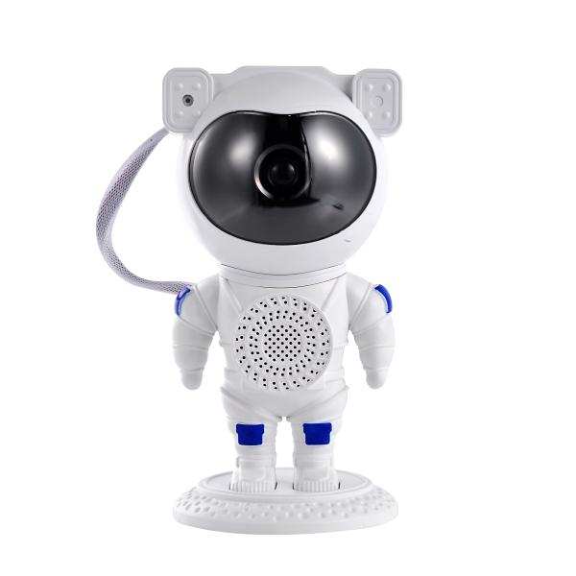
Trendgeek Astronaut Projektor mit Lautsprecher TG-135

Artikelnummer | 5470 |  | VE | 16
EAN | 4260101734488 |  | Stück pro Palette | Keine Angabe
Zollnummer | 94054231 |  | Lagen Pro Palette | 6

Abmessungen - Artikel
Länge(cm) | Breite(cm) | Höhe(cm) | Gewicht(g)
12.5 | 12 | 23.3 | 395

Abmessungen - Artikelverpackung
Länge(cm) | Breite(cm) | Höhe(cm) | Leergewicht(g) | Gewicht(g) Artikel+Verpackung
24 | 12.5 | 12 | 0 | 536

Abmessungen - VE Karton (Masterkarton)
Länge(cm) | Breite(cm) | Höhe(cm) | Gewicht(g)
53.5 | 51.5 | 26 | 12000

Verpackung - Bestandteile
Rest Zubehör (g) | Papier/Pappe (g) | Styropor (g) | Kunstst. Hohlkörper(g) | Kunstst. Folien(g) | Materialverbunde (g)
0 | 0 | 0 | 0 | 0 | 0

Weiterführende Informationen
Technaxx Reseller Portal

